개요
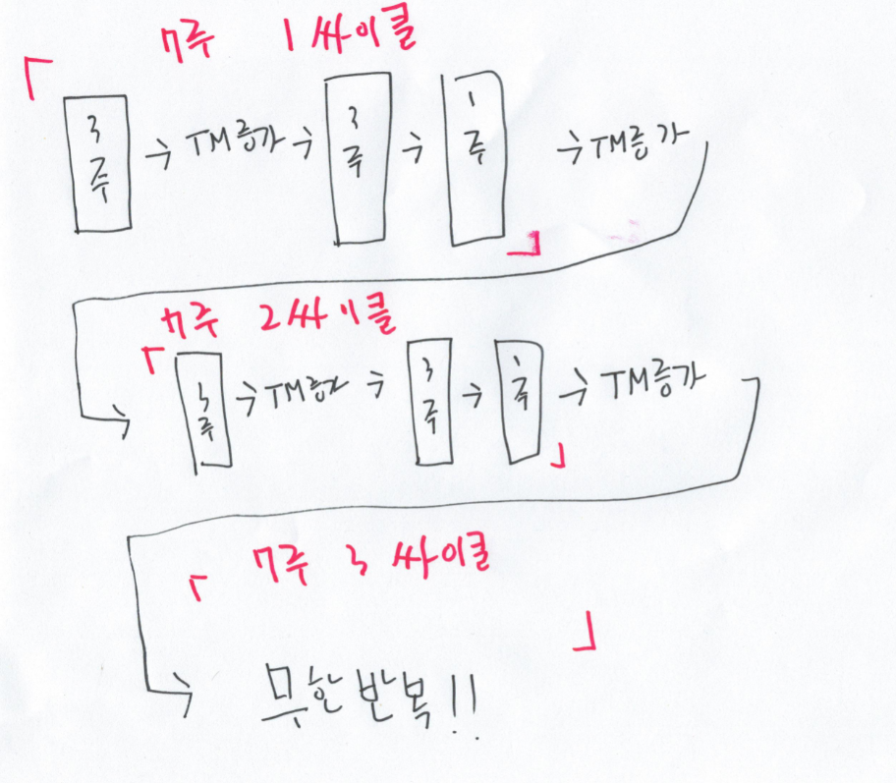
짐웬들러 7주 프로그램 |  |  | MMA,다이어트,파워리프팅,보디빌딩등 다양한 지식의 HUB
 |  |  | 야추 HUB | https://www.youtube.com/c/%EC%95%BC%EC%B6%94HUB
 |  |  | 만든이 - 백창현 (야추)
1. 기본적으로 전3주+후3주+디로딩 1주로 구성 되있습니다. 총 7주가 한사이클 입니다. |  |  | 허락없이 상업적 이용 불허합니다.
전3주가 기본이고 후3주는 전3주에서 트레이닝맥스를 올린 것만 제외하면 전3주와 같습니다.

2. 전3주 끝나고 후3주 들어가기전에 TM을 벤치, 프레스는 2.5kg / 데드, 스쿼트는 5kg 증량합니다.
※프레스의 경우는 3주마다 2.5kg를 올리기 힘들수 있습니다. 그러므로 추정1RM이 2.5kg 이상 오른경우에만 후3주가 끝나고 2.5kg를 올립니다.
3. 디로딩 1주가 끝나고 나서도 TM을 벤치, 프레스 2.5kg / 데드, 스쿼트는 5kg 증량합니다.

4. 웬들러 7주는 프로그램이 아니라 템플릿에 가깝습니다. 그래서 파워빌딩을 노리는 분들 (근비대 + 스트렝스)에게 적합하게 작성해봤습니다.

5.편의를 위해서 기본뼈대는 그대로 하되 일부분을 수정하였습니다. 디테일한 부분에서 원본과 조금 다를수 있습니다.

루틴 추천대상
1. 일반인레벨에서 몸좋고 힘쎄고 오래가는 만능인간이 되고 싶은 분
2. 운동할시간이 없어서 운동을 최대한 적게 하고 싶은 분
3. 주기화 이런거 귀찮아서 그냥 액셀에 숫자만 넣으면 알아서 다 해줬으면 하는 분
3. 운동 순서는 워밍업 -> 본세트 1.2 -> PR세트 -> 조커세트(선택) -> F.S.L 또는 S.S.L 또는 B.B.B 또는 빈도UP(선택)->보조운동(선택)

루틴 사용법
1. 1주차 하단의 1RM을 입력하세요.
2. 순서 :워밍업->본세트1,2->PR세트 ->조커세트(선택)->F.S.L(중) 또는 S.S.L(강) 또는 B.B.B(약) , 빈도UP 네가지중 하나만 선택
3. 2번이 끝나고 뭔가 또 하고싶으면 보조운동과 유산소를 추가로 더하고 하고싶지 않으면 샤워하고 집으로
* 본인이 하고싶으면 F.S.L. S.S.L B.B.B 이 세가지중에서 두가지를 선택하거나 세가지 전부다(!) 할수있습니다.
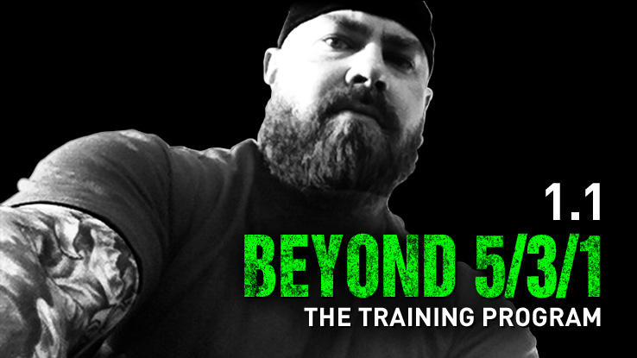
* 다만 그정도로 회복력이 되는 사람은 매우 드물기에 보통 셋중 하나만 골라서 합니다.
두개이상 골랐다면 일반적으로 순서는 S.S.L->F.S.L->B.B.B순으로 갑니다
4. 빈도UP과 F.S.B를 같이 하실분은없다고 생각하지만..혹여 같이하고싶으시면 빈도UP부터 먼저하시면 됩니다.
5. 1 싸이클이 끝나면 다시 1주차로 돌아와 TM부분에 숫자를 '수동'으로 증가시키면 됩니다.
6. 프레스를 7주당 2.5씩만 올리시기를 원하신다면, 4주차에 수동으로 프레스만 2.5 추가해주시면 됩니다.
용어설명

1. 워밍업 = 말그대로 워밍업입니다.

2. 본세트 1,2 = 본세트 3(=pr세트) 직전 세트를 말합니다. '횟수'라고 적혀있는 만큼만 반복하면 됩니다.

3. PR세트 = x+ 라고 써있습니다. X+의 의미는 최하 x개만큼은 하고 할수있는한 더 많이 하라는 의미입니다. 531에서 가장 중요합니다.

 | 자세가 무너지지 않을한도에서 최대한 많이 합니다. | (=약 RPE9에서 끊기.)
4. 조커세트 = 스트렝스를 위한 고중량 저반복 세트입니다. 반드시 해야할 필요는 없으며 세트를 진행하다가도 너무 힘들면 그만둬도 됩니다.
 | 웬들러는 5% 또는 10%를 추천했는데 저는 편의상 5%로 액셀을 설정했습니다. RPE9 까지만 합니다.
 | ※RPE9 = 한번정도는 더 들 수 있을 정도. Ex 5번 들 수 있는 무게로 4번 들었다면 그때가 RPE 9
중요 | PR세트가 끝나고 몸상태가 나쁘지 않을떄에만 조커세트를 진행합니다. 지첬다면 하지 않습니다.
 | 그렇지 않으면 오버트레이닝으로 오히려 역효과가 날수 있습니다!

5. F.S.L = First set last의 약자입니다다. 본세트1의 강도로 8회 5세트를 합니다. (데드리프트와 스쿼트는 4회 5세트)
 | 중강도+고반복+고볼륨으로 근비대를 노립니다. 못하면 어쩔수없지만 되도록 완수하도록 노력합니다.
 | 일반적으로 가장 기본이 되는 설정입니다
6. S.S.L = Second set last의 약자입니다. 본세트 2의 강도로 8회 5세트를 합니다. (데드리프트와 스쿼트는 4회 5세트) |  |  |  |  | RPE 표입니다.
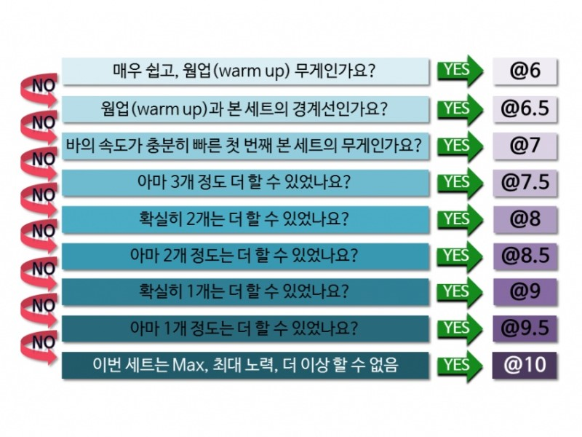
 | 중~고강도+고반복+고볼륨으로 근비대를 노립니다. 못하면 어쩔수 없지만 되도록 완수하도록 노력합니다.
 | F.S.L보다 10% 더 어렵게 설정되있습니다. FSL이 시시하다고 느껴지는 고급자분들에게 추천합니다.
 | F.SL과 S.S.L은 데드와 스쿼트의 경우 8회가 아닌 4회 5셋을 합니다.
7. BBB(Boring but big) = 그날 메인운동을 tm의 50% 강도로 10회 5셋을 합니다. 운동을 갓 시작한 초보자여서 FSL을 할 체력이
나오지 않는다면 BBB를 먼저합니다.
 | Ex: 그날 메인운동이 벤치면 BBB는 벤치로 TM의 50%로 10회 5세트 대신 데드리프트와 스쿼트는 5회 5세트.

8. 트레이닝 맥스(TM) = 실제 1RM의 90%를 말합니다.

9. 디로딩 = 인간의 신체는 끝없이 강해질수 없기에 중간중간 휴식이 필요합니다. (주기화) 이때 휴식을 '디로딩'이라고 합니다.

10. AMRAP = As many rep as possible 최대한 많은 횟수 반복.

11.빈도UP = 빈도수가 부족하다는분을 위해 준비했습니다. PR세트기준으로 스쿼트/데드 하는날 마지막세트로 데드/스쿼트를 하고,
프레스/벤치를 하는날 벤치/프레스를 각각 교차해서 합니다.
편의를 위해 가장 보편적인 TM의 90%로 5x3을 넣었습니다만, 마음대로 변경하셔도 됩니다.
12.DAD(Do And Die 하고 뒤져라) = 1rm 의 81%로 5x5를 하는 방식입니다. 자신의 한계를 시도해보고 싶은 분들에게 추천합니다.
다만, F/S/B/빈도UP 보다 더 좋다는 의미는 아닙니다.

13.피라미드 방식 설명추가 = 본세트1->본세트2->PR세트->본세트2->본세트1 방식으로 하시면 됩니다.
다만, 빨간색으로 칠해진 부분은 무조건 AMRAP 입니다. 물론 RPE 9 까지입니다.

수정사항

2018.08.29 1.1
1. FSL 10회에서 8회로 변경. 세트수는 그대로. 휴식시간은 1분에서 1분~1분 30초로 변경.
2. 1주차에 1RM 넣으면 자동으로 7주차까지 TM 알아서 올라가도록 변경. 대신 싸이클 2 부터는 수동으로 다시 올려야함
3. 기본적으로 2.5 단위로 떨어지게 설정. 5단위로 떨어지는 방법도 표기.
4. 워밍업3 횟수를 3으로 변경.

수정에 도움을 주신 정형종(hyeong89)님에게 감사의 말씀을 드립니다. 감사드립니다.

2018.09.19 1.2
1.Taxing 문제로 스쿼트와 데드리프트의 FSL을 5셋 4회로 변경. 벤치와 프레스의 FSL은 그대로 5셋 8회
2.FSL에 관하여 '못하면 어쩔수 없지만 가능한 많이할것'이라는 의미로 문구수정
3.보조운동에 대하여 간단한 템플릿 설정
4.B.B.B 추가
5.S.S.L 추가
6.그외 잡다한팁 추가
7.조커셋 1회1세트로 여러 번 하는 형식으로 변경.

2018.09.24.1.3
1. 351버전 추가
2.그외 자잘한 오타수정

2018.11.29. 1.5
1. 빈도UP 추가
2. 조커세트 한 개 더 추가.
3. 351 1주차와 4주차 수식오류 수정

2018.12.06. 1.6
1.DAD (하고 뒤져라) 루틴 추가.
2.빈도UP의 세트수를 5->3으로 변경 (tm의 90%로 5회 3세트)

2019.1.1 2.0
1.피라미드셋 추가.
2.S.S.S (Simplest Strength template) 추가.
3.RPE표 추가.
4. 조커4 삭제. 조커셋 강도증가 5%에서 7.5%로 증가
5. 351 수식오류 정정

2019.1.14. 2.1
1.보조운동 수식오류 정정
2'.스트렝스'만'을 위해선 PR세트는 최소반복수만 채우고 조커세트에 집중할것' 이란 문구 추가

1주차
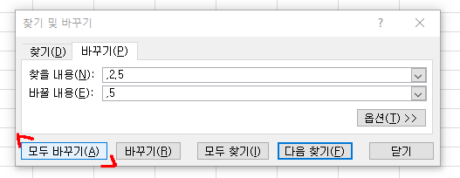
 | 짐 웬들러 7주 프로그램 |  |  |  |  |  |  |  | MMA,다이어트,파워리프팅,보디빌딩등 다양한 지식의 HUB
 | 스쿼트TM | 162.5 |  | 데드 TM | 170 |  |  |  | 야추 HUB | https://www.youtube.com/c/%EC%95%BC%EC%B6%94HUB
 | 프레스TM | 57.5 |  | 벤치 TM | 85 | (단위 : Kg) |  |  | 만든이 - 백창현 (야추)
루틴을 시작하기전에 반드시 개요를 읽어봅니다. |  |  |  |  |  |  |  |  | 허락없이 상업적 이용 불허합니다.
 | 1주차 | 근비대 | 월 | 화 | 목 | 금
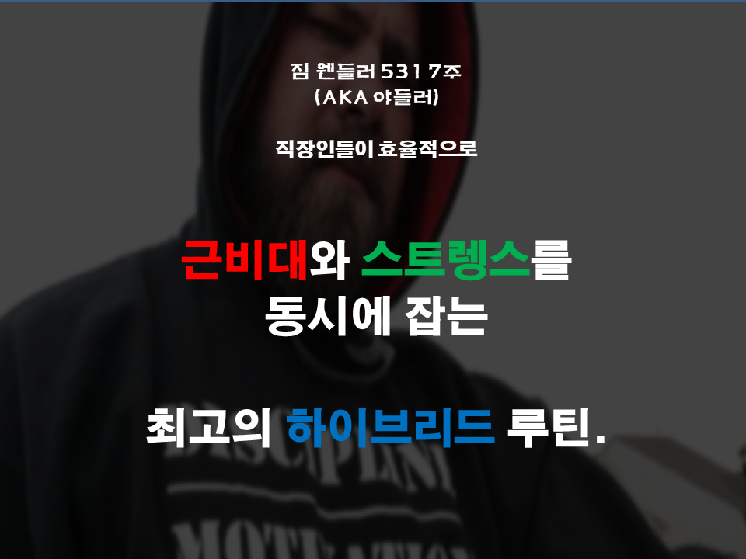
순서 | 횟수 | 세트 | 스쿼트 | 프레스 | 데드리프트 | 벤치
워밍업1 | 5 | 1 | 65 | 22.5 | 67.5 | 35 |  |  |  |  |  |  |  | 1. 트레이닝맥스(TM) 구하는법 = 실제 1RM의 90% ex: 1RM이 100kg이면 TM은 90kg
워밍업2 | 5 | 1 | 82.5 | 30 | 85 | 42.5 |  |  |  |  |  |  |  | 2. PR세트는 '숫자+'로 되있는데 적어도 숫자만큼은 하되 부상입지 않는 한도내에서 최대한 많이 하라는 의미입니다.
워밍업3 | 3 | 1 | 97.5 | 35 | 102.5 | 50 |  |  |  |  |  |  |  | 3. 운동 순서는 워밍업 -> 본세트 1.2 -> PR세트 -> 조커세트(선택) -> F.S.L 또는 S.S.L 또는 B.B.B 또는 빈도UP(선택)
본세트1 | 5 | 1 | 105 | 37.5 | 110 | 55 |  |  |  |  |  |  |  | 4. 조커세트는 반드시 할 필요는 없습니다. 힘들면 안해도 됩니다. 하지만 후반 고볼륨 세트들(FSL/SSL/BBB/빈도UP)은 못하면 어쩔수없지만 되도록 많이 하는게 좋습니다.
본세트2 | 5 | 1 | 122.5 | 42.5 | 127.5 | 65 |  |  |  |  |  |  |  | 5. 조커세트는 1회1셋으로 수행합니다. 최대 3셋까지하며 실패지점을 피해야합니다. 다음에 성공할 자신이 없으면 시도하지 않습니다.
PR세트 | 5+ | 1 | 137.5 | 50 | 145 | 72.5 |  |  |  |  |  |  |  | 6. 워밍업과 F.S.L,S.S.L,BBB의 세트간 쉬는시간은 1분~1분30초 그 외에 다른 세트들(본세트,PR세트,조커세트)은 쉬는시간 최하 3분입니다.
PR세트 반복 몇번 성공? |  |  | 11 | 10 | 13 | 14 |  |  |  |  |  |  |  | 7. 추정 1RM은 반복수가 많아 정확도가 떨어질 수 있습니다.
추정1RM |  |  | 175 | 62.5 | 192.5 | 97.5 |  |  |  |  |  |  |  | 8. 하루에 필수운동은 딱 한종목입니다. 그러나 필수운동 이후 보조운동을 선택적으로 할 수 있습니다.
Joker 1 | 1 | 1 | 150 | 52.5 | 157.5 | 77.5 | 스트렝스강조 |  |  |  |  |  |  | 9.F.S.L과 S.S.L , B.B.B는 기본적으로 8회 5셋/ 10회 5셋입니다만 스쿼트와 데드리프트는 Taxing때문에 횟수를 반으로 줄입니다.
Joker 2 | 1 | 1 | 162.5 | 57.5 | 170 | 85 | 원하면 PR세트는 최소 |  |  |  |  |  |  | 10. FSl/SSL/BBB를 완수하지 못해도 괜찮습니다. 본인의 능력의 한도내에서 최대한 많이하면 됩니다.
Joker 3 | 1 | 1 | 175 | 62.5 | 182.5 | 92.5 | 조커세트에 집중할것. |  |  |  |  |  |  | 11. 빈도UP은 5x5입니다. 휴식시간은 3분정도 잡으시면 됩니다.
조커를 1셋도 못해도 본전이고, 보통 많아야 2셋까지 갑니다. |  |  |  |  |  |  |  |  |  |  |  |  |  | 12. 피라미드를 원하신다면, 본세트1.본세트2.PR세트.본세트2.본세트1 순서로 하시면 됩니다. 다만, 여기서 PR세트와 뒤에 나오는 본세트 1은 AMRAP입니다.
워밍업+본셋+PR세트까지는 반드시 해야합니다. 그러나 조커셋은 반드시 |  |  |  |  |  |  |  |  |  |  |  |  |  | 웬들러 프로그램은 변형이 다양하기에 편의를 위해서 조금 수정했습니다. 그래서 원본과 조금 다를수 있습니다.
해야할 필요가 없으며. PR세트가 끝나고 나서도 몸상태가 좋을때만 들어 |  |  |  |  |  |  |  |  |  |  |  |  |  | 다만 기본틀에 큰차이는 없습니다.
가면 됩니다.(오버트레이닝 주의) 반드시 RPE9레벨에서 멈춥니다. |  |  |  |  |  |  |  | 난이도 |  |  |  |  |  | 하단의 1RM(한번 입력하면 7주동안 쓰실 수 있어요!)과 표 중단의 PR세트 반복 횟수만 입력하시면 됩니다.
F.S.L | 8* | 5 | 105 | 37.5 | 110 | 55 | 5개중 | 중(기본) |  |  |  |  |  | 다른 셀에 입력하시면 수식이 꼬일 수 있습니다.
S.S.L | 8* | 5 | 122.5 | 42.5 | 127.5 | 65 | 하나만 | 상 | 조금 더 자세한 설명을 원하시면
B.B.B | 10* | 5 | 82.5 | 30 | 85 | 42.5 | 택1하여 | 하 | 여기를 클릭.
빈도UP | 5 | 3 | 152.5 | 77.5 | 147.5 | 52.5 | 수행할것 | 중 |  |  |  | 필독
D.A.D | 5 | 5 | 152.5 | 77.5 | 147.5 | 52.5 |  | 최상 |  |  |  | D.A.D(Do And Die 하고뒤져라)는 실제 1rm의 81%로 5x5 를 하는 루틴입니다. 빈도UP과 같은데 세트수가 2개 더많다고 보시면 됩니다.
스쿼트와 데드리프트의 경우는 FSL과 SSL이 4회 5셋 입니다. 다만 프레스와 벤치는 그대로 8회 5셋 입니다. |  |  |  |  |  |  |  |  |  |  |  | 자신을 극한까지 몰고가고 싶으신분에게 추천합니다. 반대로 자신을 극한까지 몰고가길 원치 않는분들은 안하셔도 됩니다.
스쿼트와 데드리프트의 경우는 BBB가 5회 5셋입니다. 다만 프레스와 벤치는 그대로 10회 5셋입니다. |  |  |  |  |  |  |  |  |  |  |  | 일반적인 사람들은 대부분 실패하며. 유전적으로 아주 뛰어나거나 스테로이드를 사용하신분에게 적합합니다.
빈도UP은 PR세트 기준으로 스쿼트/데드하는날에 데드/스쿼트를, 프레스/벤치 하는날 벤치/프레스 순으로 교차해서 하면 됩니다. |  |  |  |  |  |  |  |  |  |  |  | 강도가 더 높다고 더 좋은게 아닙니다. 스테로이드 사용. 또는 유전적으로 뛰어난분이 아니라면 역효과로 퇴보할수 있습니다.
* 상당히 엄격한 추정1RM 공식을 가져왔습니다. 중량이 좀 낮게나와도 놀라지마세요.
 | SQ 1RM | 180 |  | DL 1RM | 190 | ←1RM 입력하세요.
 | OHP 1RM | 65 |  | BP 1RM | 95 | (단위 : Kg)
 |  | 복근1 | 복근2 | 악력 | 수직당기기 | 수평당기기 | 이두 | 기타1 | 기타2 | 기타3 | 기타4
 | 1RM | 100 | 100 | 100 | 120 | 77 | 100 | 100 | 100 | 100 | 100 |  | 보조운동 어떻게할지 고민되시는분들은
 | TM | 90 | 90 | 90 | 108 | 69.3 | 90 | 90 | 90 | 90 | 90 |  | 아래에 나온 방식대로 하시면 됩니다.
 | TM85% | 77.5 | 77.5 | 77.5 | 92.5 | 60 | 77.5 | 77.5 | 77.5 | 77.5 | 77.5
 | TM80% | 72.5 | 72.5 | 72.5 | 87.5 | 55 | 72.5 | 72.5 | 72.5 | 72.5 | 72.5 |  | 짐 웬들러가 추천하는 보조운동 하는법 S.S.T (Simplest Strength Template)
 | TM75% | 67.5 | 67.5 | 67.5 | 80 | 52.5 | 67.5 | 67.5 | 67.5 | 67.5 | 67.5
 | TM70% | 62.5 | 62.5 | 62.5 | 75 | 47.5 | 62.5 | 62.5 | 62.5 | 62.5 | 62.5 |  | 짐 웬들러 본인은 SST라고 하여 간단한 4가지 보조운동 템플릿을 만들었습니다.
 | TM65% | 57.5 | 57.5 | 57.5 | 70 | 45 | 57.5 | 57.5 | 57.5 | 57.5 | 57.5 |  | 데드리프트 후에는 프론트스쿼트, 스쿼트후에는 스티프데드(or굿모닝)
 | TM60% | 55 | 55 | 55 | 65 | 42.5 | 55 | 55 | 55 | 55 | 55 |  | 프레스 후에는 클로즈그립벤치, 벤치프레스 후에는 인클라인 벤치 이런식으로 다음과 같이 하시면 됩니다.
 | TM50% | 45 | 45 | 45 | 55 | 35 | 45 | 45 | 45 | 45 | 45 |  | 1,4주차는 각 보조운동들의 50%로 10회, 60%로 10회, 70%로 10회
 |  |  |  |  |  |  |  |  |  |  |  |  | 2,5주차는 각 보조운동들의 60%로 8회, 70%로 8회, 80%로 8회
 |  |  |  |  |  |  |  |  |  |  |  |  | 3,6주차는 각 보조운동들의 65%로 5회, 75%로 5회, 85%로 5회
 | 1주차에만 보조운동의 (이름과 1RM부분) 두가지'만'수정 하시면 7주차까지 알아서 자동으로 됩니다. |  |  |  |  |  |  |  |  |  |  |  | 한 사이클이 끝나면 하체는 5kg, 상체는 2.5kg씩 보조운동에 올리시면 됩니다.

 | 보조운동 : 일반적으로 데드와 스쿼트를 하는날에는 '복근'과 '악력'을, 프레스와 벤치를 하는날에는 수직당기기(ex:턱걸이.랫풀)와 |  |  |  |  |  |  |  |  |  |  |  | TM의 몇퍼센트가 실제 중량인지는 옆에 차트보고 참조하시면 됩니다.
 | 수평당기기(ex:로우)와 팔운동을 추가합니다. 본인의 체력에 따라 마음대로 추가하거나 제거할수있습니다.
 | 무게는 7주가 끝날때까지 변경하지 않습니다. 또한 세트와 반복수는 마음대로 하시면됩니다. 개인적으로는 각각 운동의 TM의 80%로 6회 3세트를 권장합니다. |  |  |  |  |  |  |  |  |  |  |  | 모든 퍼센트는 TM기준입니다.
 | 보조운동은 7주차 디로딩때 3~5rm 반복수로 추정 1RM을 알아낸후 다시 적용하거나 본인의 몸에 맞춰서 적절히 올리면 됩니다. |  |  |  |  |  |  |  |  |  |  |  | Ex) 100kg가 1RM이고 TM이 90kg인데, 루틴에서 아무말도 없이 50%라고 했다? -> TM x 50% = 45kg.
 | 다만 몇몇분들의 경우 보조운동의 무게를 올리기가 쉽지 않으시면 올리지 않거나 오히려 내리셔도 상관은 없습니다.

 | 보조운동 안하고싶으시면 안해도 됩니다. 위에 템플릿은 원하시는분들 용입니다! 안해도 상관없습니다!

 | 훈련무게가 2.5 단위로 떨어지게 만들어놨습니다.
 | 원본 531 7주와 조금 다를수 있습니다!

 | 훈련무게를 5단위로 떨어지게 만들수도 있습니다만 그러면 프레스할때 힘듭니다!
 | 되도록이면 2.5 단위정도로만 하세요.! 모래주머니 1.25 킬로 두개 사시면 됩니다! 지금 시세로 2만원정도입니다
 | (5단위로 떨어지게 하는법 = 컨트롤 F >바꾸기 -> 찾을 내용에 ,2.5 / 바꿀 내용에 ,5 입력 -> 모두 바꾸기 하시면 5단위로 수정됩니다. 각 시트마다 적용!)

그외
유산소운동은 어떻게 해야하는가
1. 일반적으로 주2회의 강한 인터벌과 주3회의 가벼운 유산소를 권장합니다
2.스쿼트와 데드리프트를 하는날 강한 인터벌을 하면 되고 프레스와 벤치를 하는날 가벼운 유산소를 하면됩니다
3.이렇게 되면 월화목금 주4일을 유산소를 하는건데, 자신의 체력맞춰서 수요일이나 토요일날 가벼운 유산소를 추가하시면 됩니다 (안해도 상관은 없습니다)

Ex: 월:스쿼트 화:프레스 목:데드 금:벤치 라면
월,목에 강한 인터벌/ 화.금.또 또는 수.금.토에 가벼운 유산소

인터벌 하는법
1.인터벌은 다양한 방법이 있습니다만 ,편의상 가장 무난한 '고정자전거를 이용한 기발라 인터벌'로 설명하겠습니다.
고정자전거가 아니라 다른방식으로 운동하셔도 상관없습니다. 이건 단지 편의성을 위한 한예시 입니다.
2.고정자전거의 중간정도 강도로 5분정도 가볍게 워밍업을 해줍니다.
3. 워밍업후 같은 강도로 (60초의 전력질주 + 75초의 휴식)을 한세트로 하여 8~12세트를 해줍니다.
심박계를 사용한다면 전력질주구간에서는 자신의 최대심박수의 85%이상, 휴식구간에서는 65% 이상을 목표로합니다
4.인터벌이 끝난후 약 5분간 가볍게 쿨다운을 해준후 종료합니다
*편의상 간략히 설명했기에 조금 정확도가 떨어질수 있습니다. 정확한 결과를 원하신다면 심박계착용을 권장합니다.

가벼운 유산소를 하는법
1.약 20~30분정도 자신의 최대심박수의 70%~80%구간으로 하시면됩니다
심박계가 없으시다면 유산소가 끝나고 난후에 몸이 땀에 살짝 젖어있을정도로 하시면 됩니다. (개인차 있음)

스트레칭은 어떻게 해야하는가.
1.짐웬들러는 운동전 동적스트레칭으로 De franco의 Agile 8을 추천합니다. 다만 저는 agile 8에 상체 스트레칭을 조금 추가할것을 권장합니다
agile8 | https://www.youtube.com/watch?time_continue=240&v=3B-3Khbht5s

2. 운동이 끝나고나서는 신체 부위별로 정적스트레칭을 하면됩니다. Contortion을 하지 않는 이상, 주5회 부위당 30초씩 2세트를 해주시면 됩니다
30초씩 2세트만 해주셔도 리프팅에 필요하면 가동성과 유연성은 전부다 얻을수있습니다.
출처 : Stretching for functional flexibility / Phil Armiger, Michael A. Martyn

3.일반적으로 스쿼트와 데드리프트 후 요추부위에 과도한 부담이 가있는 상태이므로 당일 스트레칭시 전굴동작은 주의하며 합니다
굳이 하고싶으시다면 스쿼트와 데드리프트가 끝나고 최하 15분이 지난후 하시길 권장합니다
그리고 맥켄지신전운동(최하단부 사진첨부)과 힘을 쭉 빼고 와이드그립으로 철봉에 매달려있는걸(최하단 사진첨부) 권유합니다.

악력훈련에 대한 조언
다양한 방법이 있겠지만 개인적으로 생각하기에 가장 일반적이며 효과가 좋은건 두꺼운바라고 생각합니다
국내에서는 마누스그립이 유명한데 마누스그립을 끼고 당기는 운동 아무거나 마음대로 하시면 됩니다

BBB/FSL/SSL 넘어가는법
1. BBB보다는 FSL이, FSL보다는 SSL이, 토탈 Training load가 높습니다.
TM을 100이라 가정했을시 BBB=10*5*50=2500 FSL = 70*8*5=2800 SSL=80*8*5=3200
2.Training load 뿐만 아니라 퍼센테이지 구간으로 봐도 BBB->FSL-> SSL이 더 높습니다.
3.다만 곧바로 다음단계로 넘어가기에는 힘이 드니 약한단계와 강한 단계를 섞어서 가길 추천합니다
EX: BBB 5셋 완수가능한다면 곧바로 FSL 5셋으로 넘어가지 말고
BBB 4셋 + FSL 1셋 /BBB 3셋 + FSL 2셋/BBB 2셋 + FSL 3셋/BBB 1셋 + FSL 4셋………….

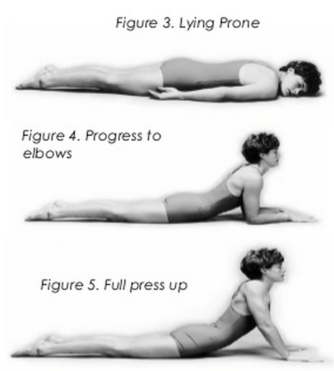
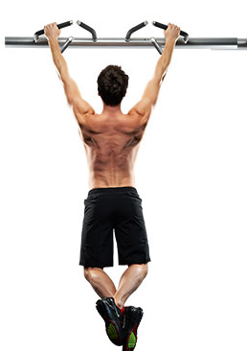

정체기 타파법
일반적으로 정체기는 최하 반년동안 오지 않겠지만, 만약 정체기가 온다면 방법은 크게 두가지가 있습니다.
첫번째로, TM의 90%를 다시 TM으로 설정하여 TM칸에 적으셔서 다시 수행하는 방법이 있습니다.
두번째로 TM증가분을 스쿼트.데드리프트 2.5kg 상승. 벤치와 프레스 1.25씩 바꾸는법이 있습니다.

이렇게 바꾸시면 됩니다.

1RM이 너무 많이 올랐습니다. 1RM 재설정해서 다시 갈까요?
대부분의 경우는 그냥 버티시면 됩니다. AMRAP 세트라 무조건숫자를 맞출필요가 없으며.
혹여 너무 많이 올랐다해도 조커세트로 충분히 운동됩니다.
그러나, 1RM이 20%이상 증가했다면, 자신의 원알엠의 1.1을 곱하여 다시 넣는걸 추천드립니다.

피라미드 세트를 하는법
본세트 1-> 본세트2 -> PR 세트 ->본세트 2 -> 본세트1 을 하시면 됩니다.
다만, 여기서 빨간색으로 칠해진 부분은 AMRAP 셋입니다.

